ADSP자격증공부
데이터 마이닝
사용가능항 데이터를 기반으로 감춰진 지식, 예상치 못한 경향, 새로운 규칙 등을 발견하고
이를 비즈니스 의사결정에 유용한 정보로 활용하는 일련의 작업
목적(롤 분석)
데이터준비(데이터수집 및 정제)
데이터가공(승률통계 등 변수지정 처리하기 쉬운 데이터로 가공)
데이터 마이닝 기법 적용(캐릭터선택해서 값입력)
검증(실제로 그정도인지 신뢰성검증)

분류-새로운데이터를 기존분석에 배정
추정-주어진 입력값으로부터 연속적인 결과값을 추정 | 회귀분석 : 경향성을 파악할 때 용이
연관분석-데이터 내 항목간의 관계나 연관석 분석
예측-미래에 발생할 값 또는 사건을 예측

암묵지 - 형식지 상호작용 | 공통화 | 표출화 | 연결화 | 내면화
암묵지는 개인의 경험적 데이터 화된 자료 | 암->암 | 암->형 | 형+형 | 형->암
형식지는 문서화or메뉴얼화된 자료 | 대화 | 문서화 | 결합 | 교육

DIKW피라미드 | 데이터-정보-지식-지혜
데이터에서 지혜까지 (DIKW) | 데이터 | 정보 | 지식 | 지혜
 | 객관적사실 | 데이터의 가공 | 여러 정보를 구조화 | 지식의 축적과 이해
데이터 단위 | 비트 bit | 바이트 byte | 테라바이트 TB | 데이터 단위 비교
 | 0,1 두가지 값 | 1 byte = 8 bit | 1 TB = 1024 GB | K-M-G-T-P-E-Z-Y

데이터베이스의 정의
데이터베이스란? | 우라나라 저작권법 | 정보통신용어사전 | 위키피디아 | 한국데이터산업진흥원
 | 데이터베이스란, 체계적이거나 조직적으로 정리되고 전자식 또는 기타수단으로 개별적으로 접근할 수 있는 독리보딘 저작물, 데이터 또는 기타소재의 수집물이다. | 데이터베이스란, 동시에 복수의 적용업무를 지원할 수 있도록 복수 이용자의 요구에 대응해서 데이터를 받아들이고, 저장, 공급하기 위해 일정한 구조에 따라 편성된 데이터의 집합이다. | -데이터베이스란, 체계적으로 정렬된 데이터의 집합 | 데이터베이스란, 상호관련된 다수의 콘텐츠를 정보처리 및 정보통신기기에 의하여 체계적으로 수집, 축적하여 다양한 용도와 방법으로 이용할 수 있게 정리한 정보의 집합체를 의미한다.

 |  |  | -데이터의 양, 이용이 늘어나면서, 대용량의 데이터를 저장, 관리, 이용할 수 있는 컴퓨터 기반의 데이터베이스롤 진화하였다.

데이터베이스 DB, 데이터베이스 관리 시스템 DBMS | DB(Data-Base) |  | DBMS(Data-Base Management System)
 | 체계적으로 수집, 축적하여 다양한 용도, 방법으로 이용할 수 있도록 정리한 정보의 집합체 |  | 이용자가 쉽게 데이터베이스를 구축, 유지할 수 있게 하는 관리 소프트웨어

데이터베이스의 특징
데이터베이스의 일반적인 특징 | 통합, 저장, 공용, 변화 | 통합된 데이터 | 저장된 데이터 | 공용 데이터 | 변화하는 데이터
 | 동일한 내용의 데이터가 중복되지 않게 통합되어 있다. | 컴퓨터가 접근할 수 있는 저장매체에 저장되어 있다. | - 여러 사용자가 다른 목적으로 데이터를 공유할 수 있다. | 삽입, 수정, 삭제, 갱신을 통해 항상 현재의 정확한 데이터를 유지해야 한다.
 |  |  | - 대용량화 & 복잡한 구조
다양한 측면에서의 특성 | 정보축적 및 전달, 정보이용, 정보관리, 정보기술발전, 경제 및 산업적 측면 | 정보축적 및 전달 측면 | 정보이용 측면 | 정보관리 측면 | 정보기술발전 측면 | 경제 및 산업적 측면
 | - 기계 가독성 - 검색 가능성 - 원격 조작성 | 이용자의 요구에 따라 다양한 정보를 신속, 정확, 경제적 획득 | 일정한 질서, 구조에 따라 정리, 저장, 검색, 관리할 수 있게 체계적으로 축적 | 관련 소프트웨어, 하드웨어, 네트워크 기술 등의 발전을 견인 가능 | 다양한 정보를 필요에 따라 신속하게 제공, 이용 가능한 인프라의 특성

1일차-GIT
GTI/GIT HUB 다루기 |  |  | Working Tree (Working Directory=[branch ID]) |  |  |  |  | Working Tree (Working Directory=[branch ID])
https://exam-all.duckdns.org | //수업과정홈페이지
ID : bigdataui
git commit
git commit
PW : 1234 |  |  | aaa.txt | aaa.txt |  | aaa.txt |  | aaa.txt | aaa.txt |  | aaa.txt
git add *
git add *
https://github.com/NightRwby/- | //깃허브 홈페이지
git push
git clone
https://git-scm.com/downloads/win | //깃 다운로드 홈페이지
Git for Windows/x64 Setup. | //깃 윈도우x64 다운로드 링크
- git bash | //깃 형식의 CMD
- cd C:/Bigdataui_jemin/GIT_TEST | //해당 폴더로 위치이동 커맨드
- 전역설정 |  |  |  | Staging Area | Local Repository |  |  |  | Staging Area | Local Repository
- git config --global user.email "your email" | //이메일설정
- git config --global user.name "your nickname" | //닉네임설정 |  | (데이터 추가 및 변경) |  |  |  | GITHUB | (데이터 추가 및 변경)
- git config --list | //사용자\어드민\.gitconfig 문서에 저장된 내용을 출력
- git init | //현재 위치에 .git 이라는 숨김형식의 폴더 생성
- git add * | //현재 위치의 모든 파일을 git에 업로드 |  | branch 병합
- git commit -m "버젼이름" | //현재상태를 "버젼이름"으로 스냅샷(저장)
- git log --oneline | //현재 버전을 출력('--oneline'을 빼면 자세히출력) |  | [정상인경우]
- git reset --hard | //현재 버전과 데이터를 변경 |  | 1. 병합되는 branch로 이동
- git reset --soft | //현재 버전만 변경(데이터는 변경없음) |  | 2. 병합시도(git merge "브렌치ID") <-Fast Forword merge
- git branch "브렌치ID" | //새로운 브렌치ID 추가 |  | [충돌시] |  | 커밋을 따로 안만듬↑
- git switch "브렌치ID"(=-git checkout "브렌치ID") | //브렌치ID 이동 |  | 1. 병합되는 branch로 이동
- git merge "브렌치ID" | //현재 브렌치ID에 다른 "브렌치ID"를 병합 |  | 2. 병합시도 -> 충돌발생!
[참고] *git add 이후 |  |  | 3. [fixed] git add * -> git merge --continue
- git merge --abort | //충돌 무시 병합 | *필요시 충돌 해결후 나머지 브랜치ID에서 git merge 할 것 | (none Fast Forword merge <-커밋시점 새로 만든다)
- git merge --continue | //충돌 해결 후 병합 |  | 4. git switch dev -> git merge master
- :q | //오류창 나가는 명령어

2일차-USECASE
GTI/GIT HUB 다루기

Working Tree (Working Directory=[branch ID]) |  |  |  |  |  |  |  | Working Tree (Working Directory=[branch ID])

git commit
git commit
aaa.txt | aaa.txt |  |  |  | aaa.txt |  |  | aaa.txt | aaa.txt |  | aaa.txt
git add *
git add *
git push
git clone

 | Staging Area |  |  | Local Repository |  |  |  |  | Staging Area | Local Repository

(데이터 추가 및 변경) |  |  |  |  |  | GITHUB |  | (데이터 추가 및 변경)

전역설정->New Working Directory->git commit ->
M main->github에 새로운 저장소 생성->
git remote add origin https://github.com/jungwoogyun/TESTREPO-01.git https://github.com/jungwoogyun/TESTREPO-01.git |  | //새로운 저장소와 연결
git remote add "저장소이름" "저장소 url" | -> |  |  |  |  |  | echo "# SCREEN_IMPL" >> README.md
git branch -M main |  |  | //master->main 브런치이름 변경 |  |  |  | git init
git push "저장소이름" -> 중간에 떠있는 "git push~~" 복붙 실행 |  |  | //저장소에 데이터 전송 |  |  |  | git add README.md
 |  |  |  |  |  |  | git commit -m "first commit"
git clone "저장소 url" | //저장소로 데이터이동 *GITHUB에서 미리 저장소를 만들어야함 |  |  |  |  |  | git branch -M main
git push "저장소이름" "branch이름" | //저장소로 데이터이동 |  |  | *오류시 git pull 먼저 진행 |  |  | git remote add origin https://github.com/NightRwby/SCREEN_IMPL.git
git pull "저장소이름" | //저장소에 데이터 가져오기 |  |  |  |  |  | git push -u origin main
git remote -v | //현재 폴더와 연결된 원격저장소 확인
git clone <저장소 url> | //저장소 복제하기
git remote rename "기존 이름" "변경할 이름" | //저장소 이름변경

usecase
draw.io | //제작사이트

CRUD|등록(Create)-조회(Read)-수정(Updata)-삭제(Delete)를 기본형으로 잡고
인증/도서/대여 서비스 등으로 분리 이후
각 서비스의 형태에 따른 서비스를 추가
ex)[회원]의 서비스
인증서비스
"회원은" 나의 등록(회원가입) 할 수 없다 | //기본적인 기능
"회원은" 나의 정보 조회 할 수 있다 | //~없다 = 생략가능(서비스 불가)
"회원은" 나의 정보 수정 할 수 있다
"회원은" 나의 정보 삭제(회원탈퇴) 할 수 있다
+"회원은" 로그인 할 수 있다 | //인증서비스의 추가 서비스
+"회원은" 로그아웃 할 수 있다
도서서비스
"회원은" 나의 도서 등록 할 수 없다
"회원은" 나의 도서 조회 할 수 있다
"회원은" 나의 도서 수정 할 수 없다
"회원은" 나의 도서 삭제 할 수 없다
대여서비스
"회원은" 나의 대여등록 할 수 없다
"회원은" 나의 대여정보조회 할 수 있다
"회원은" 나의 대여정보수정(연장) 할 수 있다
"회원은" 나의 대여정보삭제(반납처리) 할 수 없다

3일차-FIGMA
GTI/GIT HUB 다루기
seting-branches-lock branch | //협업시 메인브랜치 데이터 갱신 불가능하게 하는 기능
seting-branches-branch name pettern-"main"

FIGMA 다루기
프레임-프레젠테이션-16:9
쉬프트+r | 격자눈생성
프로젝트레이어 클릭->레이아웃가이드 추가->열 선택->마진에 320입력

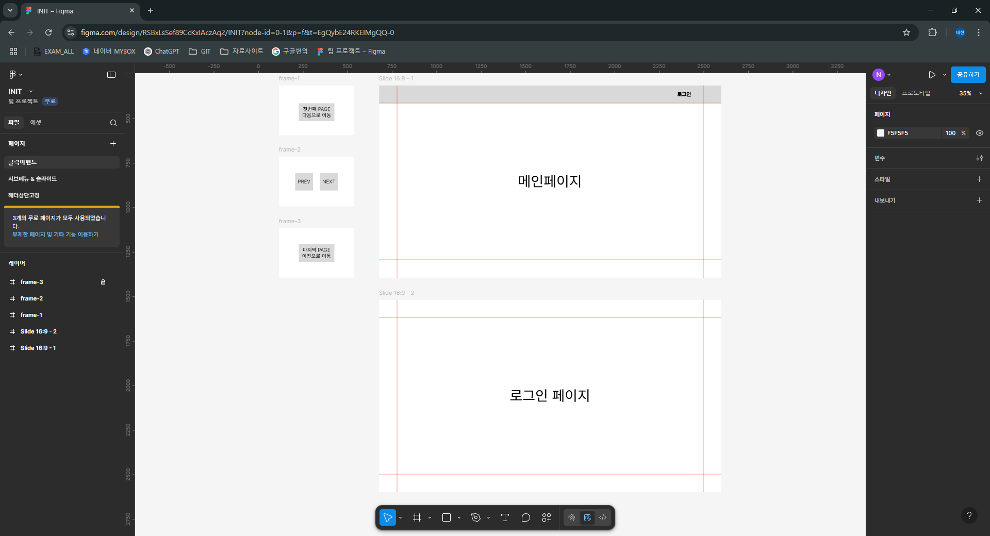
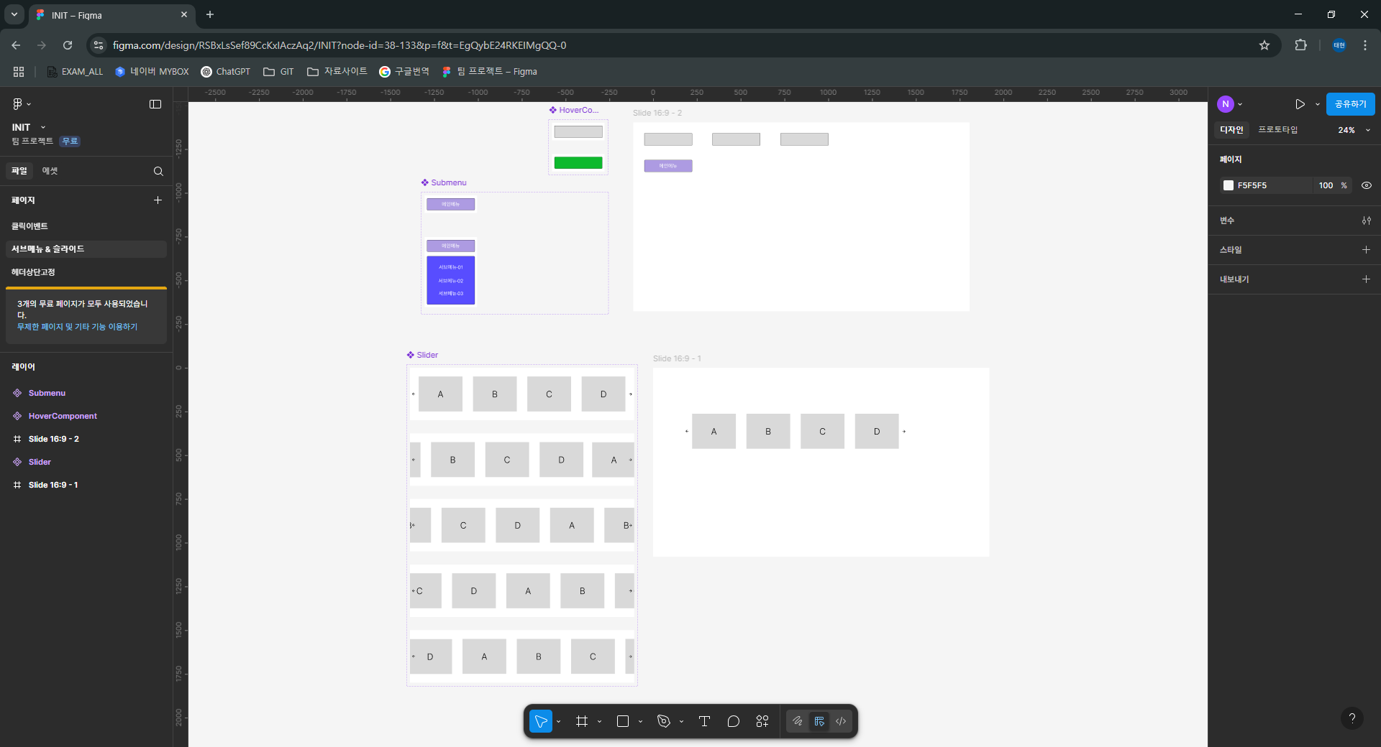

//클릭이벤트 만드는 기본형태 | //서브메뉴&슬라이드 응용

5일차
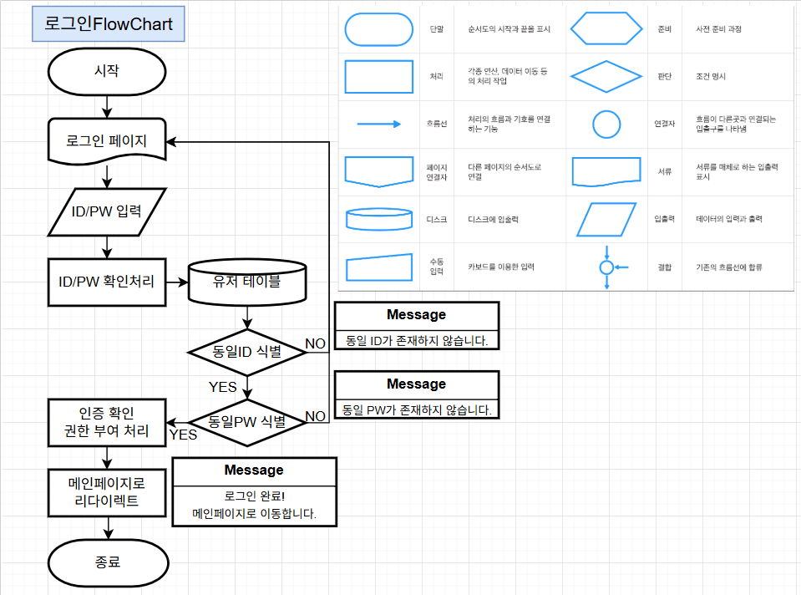
GITHUB-READ.ME 마크다운 문법정리 |  |  |  | FlowChart
<!-- 제목 -->

# MARKDOWN
## MARKDOWN
### MARKDOWN
#### MARKDOWN

마크다운 문법확인

<!-- 수평선 -->

--- | ---,***,___ 전부다 수평선을 그어줌
CONTENTS
---

<!-- 줄바꿈 -->

HELLO WORLD | => HELLO WORLD HELLO WORLD
HELLO WORLD
HELLO WORLD+[스페이스바*2회] | => HELLO WORLD
HELLO WORLD | => HELLO WORLD
HELLO WORLD<br> | => HELLO WORLD
HELLO WORLD | => HELLO WORLD

<!-- 강조 (기울임:*, 굵게:**, 굵게+기울임:***) -->

*기울임*은 * 를 이용 | HELLO WORLD
**강조하기**는 **를 이용 | HELLO WORLD
***기울이며강조하기***는 ***를 이용 | HELLO WORLD

## 순서 없는 목록('-','*','+')
- 항목1
- 항목2
* 항목3
* 항목4
+ 항목5
+ 항목6

## 순서 있는 목록(순번 부여)
1. 항목
2. 항목
3. 항목
4. 항목

## 들여쓰기
- 항목 1
- 세부항목 1
- 세부항목 2
- 항목 2

## 체크박스
- [ ] 체크1
- [x] 체크2 (완료된 항목엔 x 입력) | // [v]로 표시됨
- [ ] 체크3

##링크(바로가기)
[네이버](https://naver.com) | // '네이버' 로 표시됨
<a href="https://naver.com" target="_blank">새탭 열고 이동</a> |  |  | //새 탭에서 링크열기

# 인용문
>HELLO WORLD
>>HELLO WORLD

# 표
|제목|-| | 제목 | - | <-왼쪽 표처럼 표시됨
|-|-| | 내용 | -
|내용|-|

# 이미지
![제목](./cat.jpg) | //깃허브에 업로드된(./) cat.jpg라는 이미지를 띄워줌
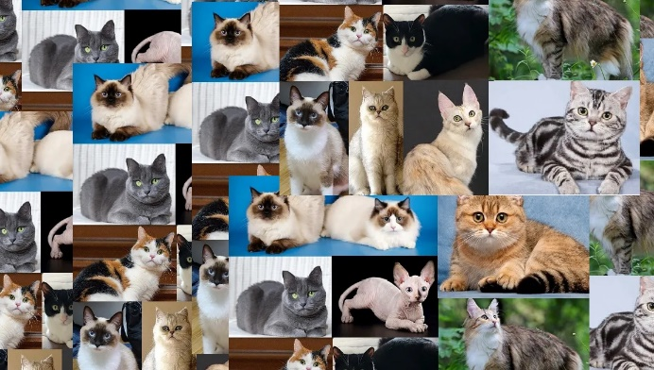

<img src="./cat.jpg" width="300" height="200" alt="" /> |  | //사진크기를 가로300 세로200으로 조절하여 띄워줌
 |  | //alt="" -> 오류 시 띄우는 링크주소인듯?

# 코드블럭
``` | //'HELLO WORLD' 를 출력하는 코드블럭
HELLO WORLD
```

```html | //html 코드블럭 형태
<!DOCTYPE html> <html> <head> </head> <body> <h1>HELLO WORLD</h1> </body> </html>
```

6일차
스토리보드
Sourcetree | Free Git GUI for Mac and Windows | //소스트리 다운로드 링크
[Git] 소스트리(SourceTree) 기초 사용법 | //소스트리 사용방법 링크
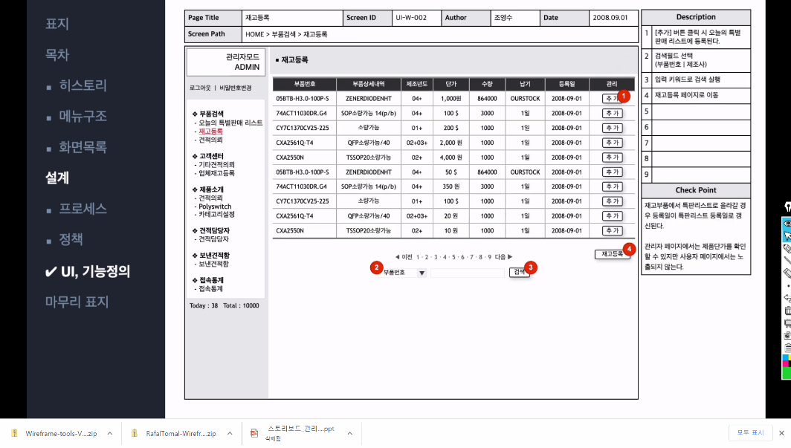
 | //스토리보드 UI기능구조

 | //ul>li*4=ul안에 li를 4개 만드는 단축키

<ul>
<li>2023학년도 수강과목</li>
<ol>
<li>HTML/CSS/JS</li>
<li>JQUERY</li>
<li>REACT</li>
<li>BOOTSTRAP</li>
</ol>
<li>학년</li>
<ol type="A">
<li>1학년</li>
<ul><li>HTML/CSS/JS/JQuery</li></ul>
<li>2학년</li>
<ul><li>BootStrap/Clone Coding</li></ul>
<li>3학년</li>
<ul><li>React Redus</li></ul>
<li>4학년</li>
<ul><li>Type Script/Next.js</li></ul>
</ol>
<li>백엔드 언어</li>
<ol type="I">
<li>JAVA</li>
<li>JSP</li>
<li>Servlet</li>
<li>Spring</li>
<li>Spring Boot</li>
</ol>
</ul>
<!-- 자식요소 선택 : '>' -->
<!-- div>ul>li -->
<div>
<ul>
<li></li>
</ul>
</div>
<!-- div>p>lu>li -->
<div>
<p>
<lu>
<li></li>
</lu>
</p>
</div>

<!-- 형제노드 : '+' -->
<!-- div>ol+ul -->
<div>
<ol></ol>
<ul></ul>
</div>
<!-- div>p+div+spen -->
<div>
<p></p>
<div></div>
<spen></spen>
</div>
<!-- div>ul>li>a+ul -->
<div>
<ul>
<li>
<a href=""></a>
<ul></ul>
</li>
</ul>
</div>

<!-- 상위태그이동 : '^' -->
<!-- div>ul>li^p -->
<div>
<ul>
<li></li>
</ul>
<p></p>
</div>

<!-- 메뉴구조 만들기 -->
<!-- div>ul>li>a+ul>li*4 -->
<div>
<ul>
<li>
<a href="">메인메뉴</a>
<ul>
<li>서브메뉴1</li>
<li>서브메뉴2</li>
<li>서브메뉴3</li>
<li>서브메뉴4</li>
</ul>
</li>
</ul>
</div>

